Estadísticas
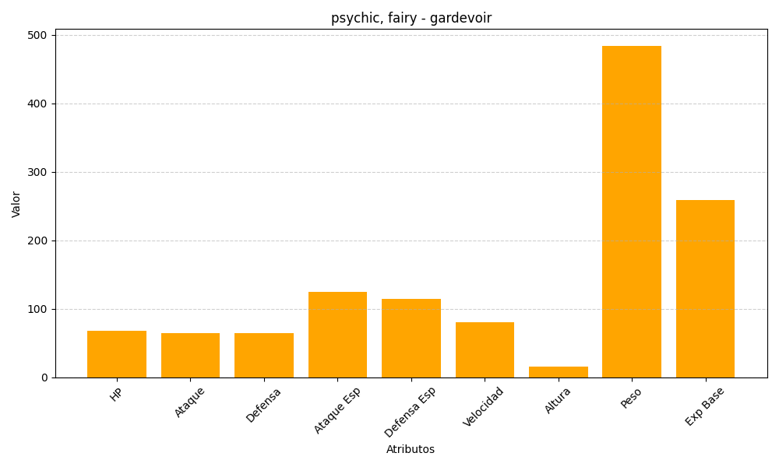
ID | Nombre | Tipo | HP | Ataque | Defensa | Ataque Especial | Defensa Especial | Velocidad | Altura | Peso | Experiencia Base
282 | gardevoir | psychic, fairy | 68 | 65 | 65 | 125 | 115 | 80 | 16 | 484 | 259

